상품제안서
카카오 미니 포켓 선풍기 | 상품코드: S41214

 |  |  |  |  |  |  | 02-713-8555 | www.synergygift.co.kr
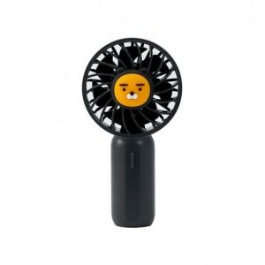 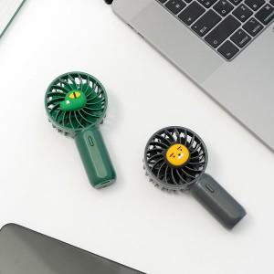 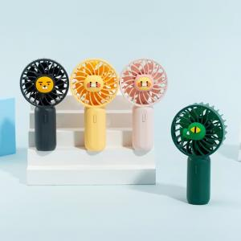

【상세/제작정보】

【인쇄/포장옵션】 | 레이저, 스티커 / 포장지포장

【공급단가】 | 수량 | 20~ | 100~ | 300~ | 500~ | 1,000~
*VAT별도 | 라이언 | 14,710원 | 14,130원 | 13,440원 | 13,090원 | 12,740원
 | 콘 | 35,430원 | 34,030원 | 32,360원 | 31,520원 | 30,690원
 | 춘식이 | 35,430원 | 34,030원 | 32,360원 | 31,520원 | 30,690원
 | 핑크춘식이 | 35,430원 | 34,030원 | 32,360원 | 31,520원 | 30,690원

【상품 URL】 | https://www.synergygift.co.kr:443/src/goods_detail.php?gdno=41214

